CF
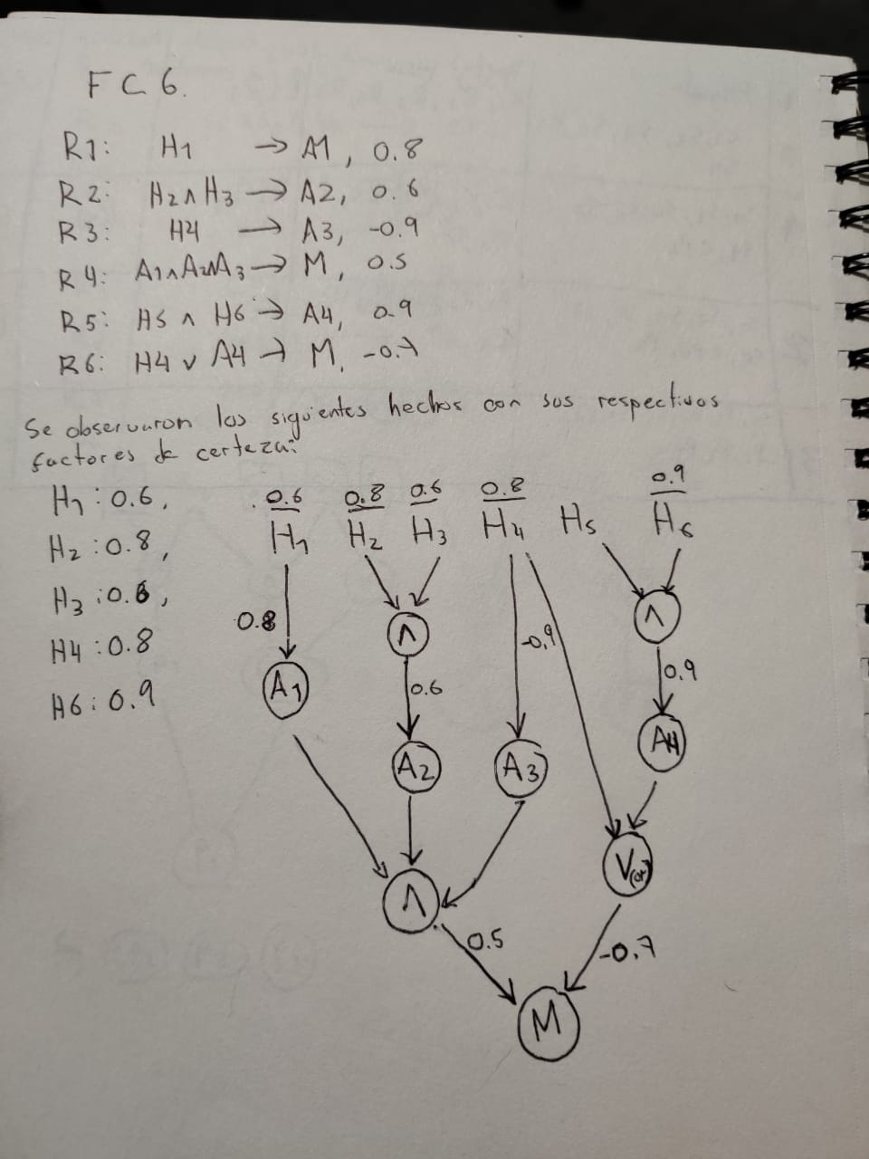
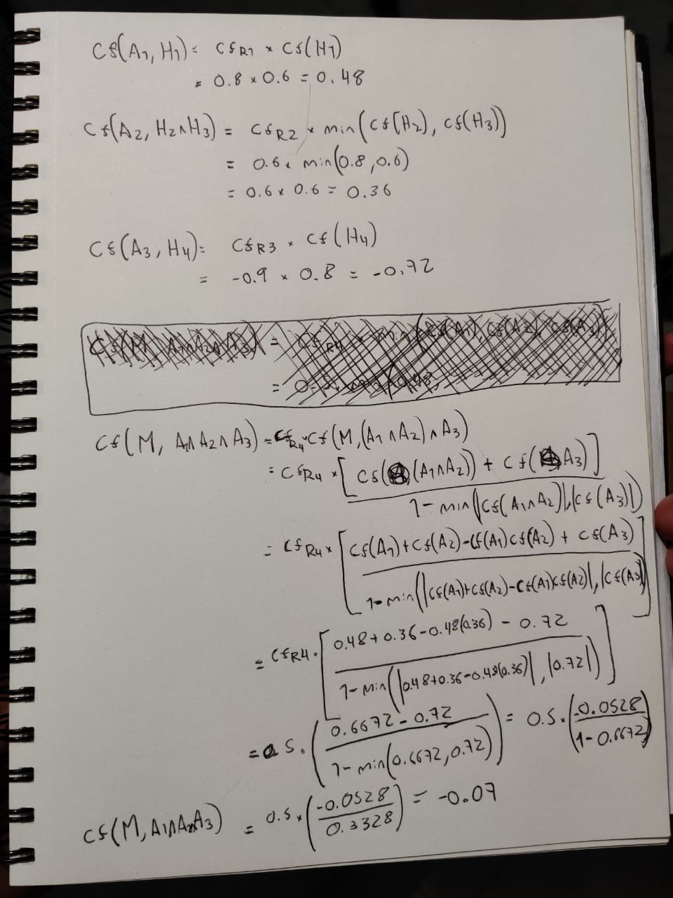
Regla | antecedente | consecuente | regla lógica | CF - Regla | Tabla de operaciones
R1 | H1 | A1 | H1 -> A1 | 0.8 | N° Paso | Contenido agenda | Regras Seleccionadas | conj. Conflicto | reg. Disparar | inferencia
R2 | H2 & H3 | A2 | H2 & H3 -> A2 | 0.6 | 0 | H1, H2, H3, H4, H6 | R1, R2, R3, R5, R6 | R1, R2, R3, R6 | R1 | A1
R3 | H4 | A3 | H4 -> A3 | -0.9 | 1 | H1, H2, H3, H4, H6, A1 | R1, R2, R3, R4, R5, R6 | R2, R3, R6 | R2 | A2
R4 | A1 & A2 & A3 | M | A1 & A2 & A3 -> M | 0.5 | 2 | H1, H2, H3, H4, H6, A1, A2 | R1, R2, R3, R4, R5, R6 | R3, R6 | R3 | A3
R5 | H5 & H6 | A4 | H5 & H6 -> A4 | 0.9 | 3 | H1, H2, H3, H4, H6, A1, A2, A3 | R1, R2, R3, R4, R5, R6 | R4, R6 | R4 | M
R6 | H4 | A4 | M | H4 | A4 -> M | 0.7 | 4 | H1, H2, H3, H4, H6, A1, A2, A3, M | R1, R2, R3, R4, R5, R6 | R6 | R6 | M
 |  |  |  |  | 5 | H1, H2, H3, H4, H6, A1, A2, A3, M | R1, R2, R3, R4, R5, R6 | 0 | FIN | FIN

RESPUESTA
Como se puede observar en la tabla 1, de los hechos observados y las reglas dadas se puede inferir: A1, A2, A3 y M

Indicar con todos los cálculos necesarios la certidumbre
de las inferencias obtenidas por el Sistema Inteligente
en el caso anterior si se sabe que los factores de certeza
asociados a las observaciones han sido:
H1, 0.6; H2, 0.8; H3, 0.6; H4, 0.8; H6, 0.9;

RESPUESTA
la certidumbre de las inferencias obtenidas por el sistema en el caso anterior
conociendo los factores de certeza anteriormente mencionados son:

CF(A1, H1) = 0.48
CF(A2, H2 & H3) = 0.36
CF(A3, H4) = -0.72
CF(M, A1 & A2 & A3) = -0.07

Los cálculos para obtenerlos se describen en las siguientes imágenes

DS
 | elemento | m_original | m_reasignada | matriz intersecciones vacías (1 si la intersección es vacía) |  |  |  |  |  |  |  |  |  | Cálculo de conflicto
1 | A | 0.3 | 0.4 | 0.4 | A |  | 1 | 1 |  |  | 1 |  | 0.4 | A | 0 | 0.4 | 0.4 | 0 | 0 | 0.4 | 0
2 | N | 0.2 | 0.2 | 0.2 | N | 1 |  | 1 |  | 1 |  |  | 0.2 | N | 0.2 | 0 | 0.2 | 0 | 0.2 | 0 | 0
3 | G | 0.1 | 0.1 | 0.1 | G | 1 | 1 |  | 1 |  |  |  | 0.1 | G | 0.1 | 0.1 | 0 | 0.1 | 0 | 0 | 0
4 | AN | 0.2 | 0.2 | 0.2 | AN |  |  | 1 |  |  |  |  | 0.2 | AN | 0 | 0 | 0.2 | 0 | 0 | 0 | 0
5 | AG | 0.2 | 0.1 | 0.1 | AG |  | 1 |  |  |  |  |  | 0.1 | AG | 0 | 0.1 | 0 | 0 | 0 | 0 | 0
6 | NG | 0 | 0 | 0 | NG | 1 |  |  |  |  |  |  | 0 | NG | 0 | 0 | 0 | 0 | 0 | 0 | 0
7 | ANG | 0 | 0 | 0 | ANG |  |  |  |  |  |  |  | 0 | ANG | 0 | 0 | 0 | 0 | 0 | 0 | 0
 |  |  |  |  |  | A | N | G | AN | AG | NG | ANG |  |  | A | N | G | AN | AG | NG | ANG
 |  |  |  |  |  | 0.3 | 0.2 | 0.1 | 0.2 | 0.2 | 0 | 0 |  |  | 0.3 | 0.2 | 0.1 | 0.2 | 0.2 | 0 | 0

 |  |  |  |  |  |  |  |  |  |  |  |  |  | sumas_parciales | 0.09 | 0.12 | 0.08 | 0.02 | 0.04 | 0 | 0

Las masas iniciales se obtuvieron de la siguiente manera:

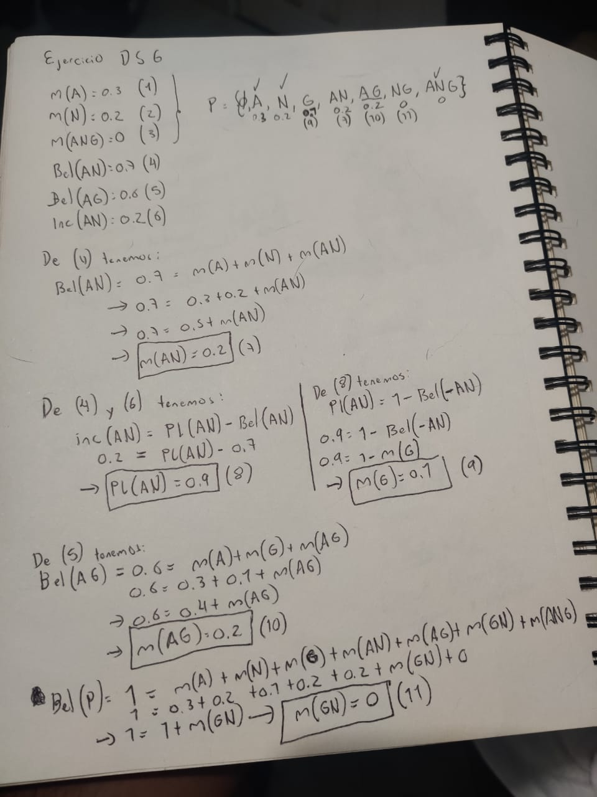
 |  |  |  |  |  |  |  |  |  |  |  |  |  | conflicto | 0.35

